Info
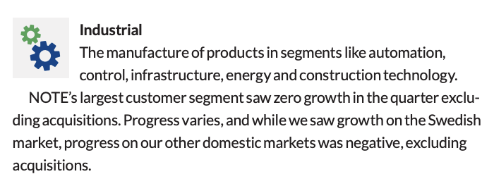
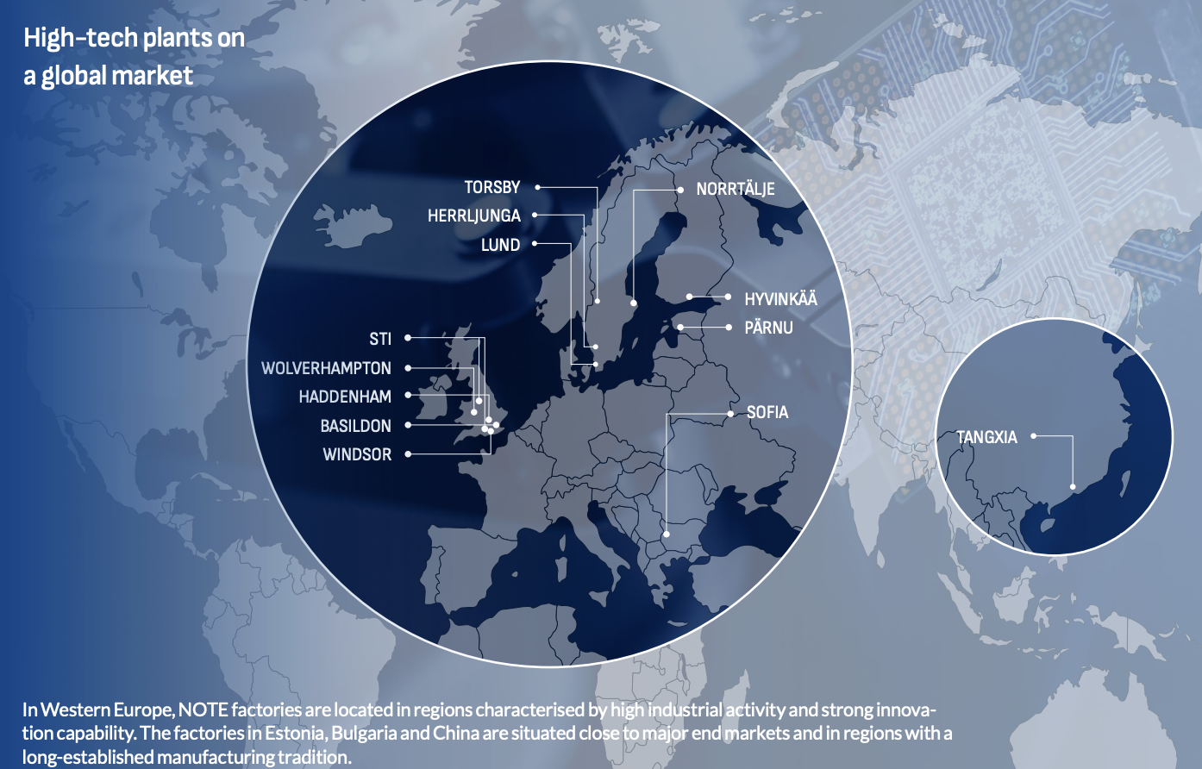
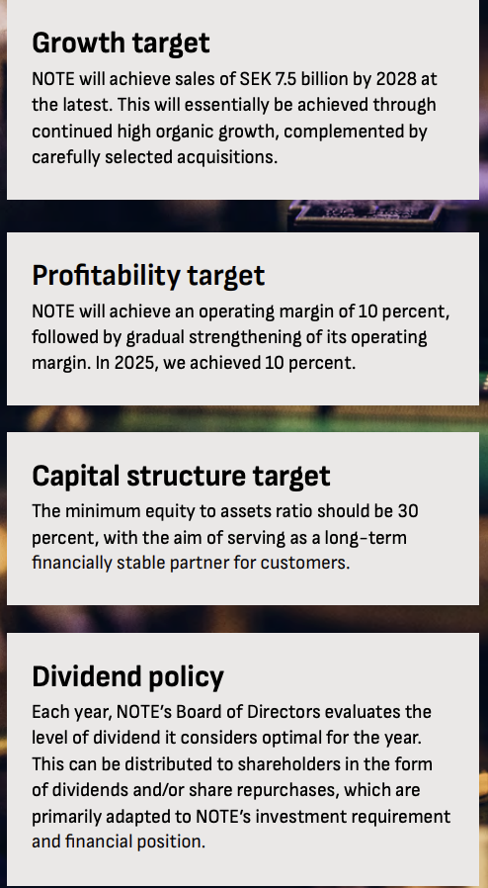

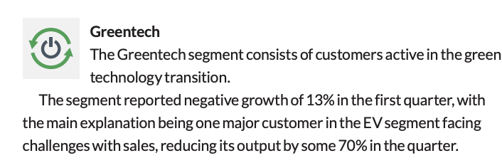

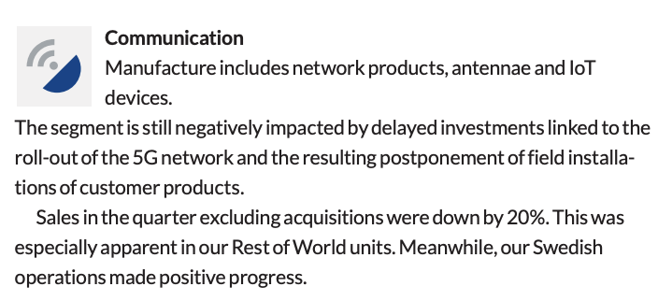
 | De 15 største kundene utgjør 50% av omsetningen
 | Ingen kunde utgjør mer enn 8%

Press releases:
04.06.26: Kardon investerer i Wolverhampton og styrker sin UK operasjon. Wolv har gjennomgått store oppgraderinger med blant annet en forlengelse av produskjonsgulvet på hele 650 kvad
27.05.26: Innvier en helt ny produskjonsbygg i Torsby, Sweden for å styrke forsvars tilbudslogistikk
20.03.26: Kjøper STI, UK ledende EMS partner til forsvarsindustrien. STI er forvented å generere 750 SEKm i 26. Prisen er 72,5 GBP cash/debt-free basis som tilsvarer EV/EBITDA 10. Gjeldsfinansieres med 900 mill, hvor 400 rulles over allerede innen 1 år
19.02.26: NOTE sikrer defence kontrakt vært 135 SEKm fra et ledende forsvarsselskap
21.10.25: NOTE fullføer oppkjøpet av Kasdon og kjører en emisjon på 65 000 aksjer på 1 mill GBP til sellerne
30.09.25: NOTE kjøper Kasdon og styrker sin posisjon innenfor defence med ca 50% av salget mot def. Kjøpesummen er 28,2 GBPm cash/debt-free basis med potensiell earn-out på 5,9 GBPm = 34,1 GBPm. EV/EBITDA 6. Kjøpet gjennomflres av cash, gjeld og mulig nye akjser
17.07.25: CEO solgte 37 529 aksjer for å betale skatt
02.07.25: NOTE får ordre på 132 SEKm
23.08.24: CEO sleger 37 529 aksjer for å betale skatt
26.07.26: CEO selger 31 896 aksjer for å betale skatt

